Configuraciones Iniciales
CONFIGURACION 1

En la pestaña "Tipo de Contribuyente" dentro de "Datos Empresa" aplicar la siguiente validación:

 | Si marco "Sociedad Anónima Abierta o Cerrada" solo debo eligir Franquicias Tributarias "Régimen Semi Integrado"

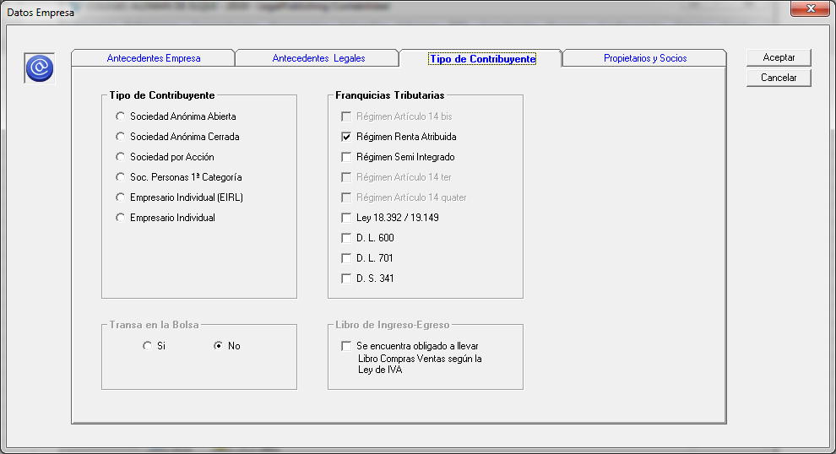

 |  | FW:Listo

CONFIGURACION 2
 | De la pantalla anterior eliminar Franquicias tributarias "Art. 14 bis" y "Art. 14 quater" a partir del 01.01.2018

CONFIGURACION 3
 | Cada vez que Franquicias Tributarias sea "Renta Atribuida" o "Semi Integrado" debe solicitar que ingrese "Propietarios y Socios"
 | ya que con esta información posteriormente se va a generar el archivo de retiros o dividendos
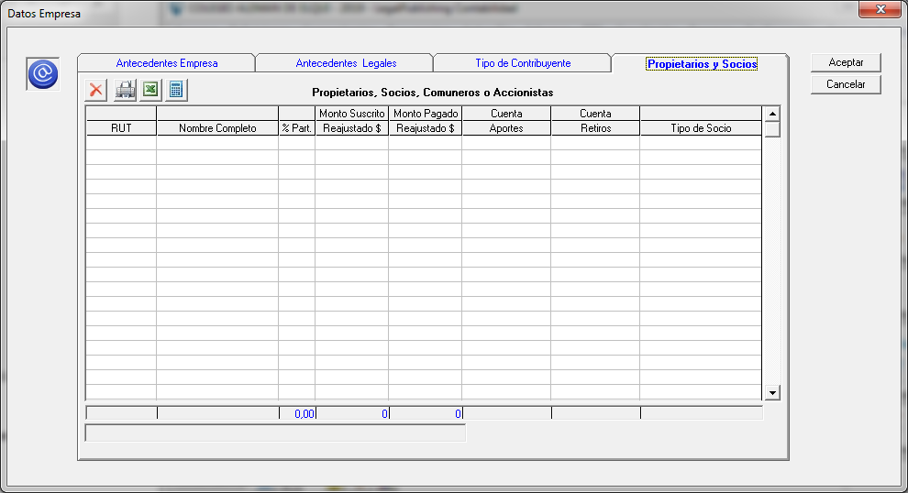

 |  | FW:Listo

CONFIGURACION 4
 | Si marco "Sociedad Anónima Abierta o Cerrada" o "Sociedad por Accion SPA" en "Tipo de Contribuyente" debiese señalar "accionista en vez de socios" y "dividendos en vez de retiros"



CONFIGURACION 5
 | Crear una columna que diga "Cantidad de Acciones" (solo cifras enteras y columna valida para Sociedades Anonimas Abiertas o Cerradas y SPA)

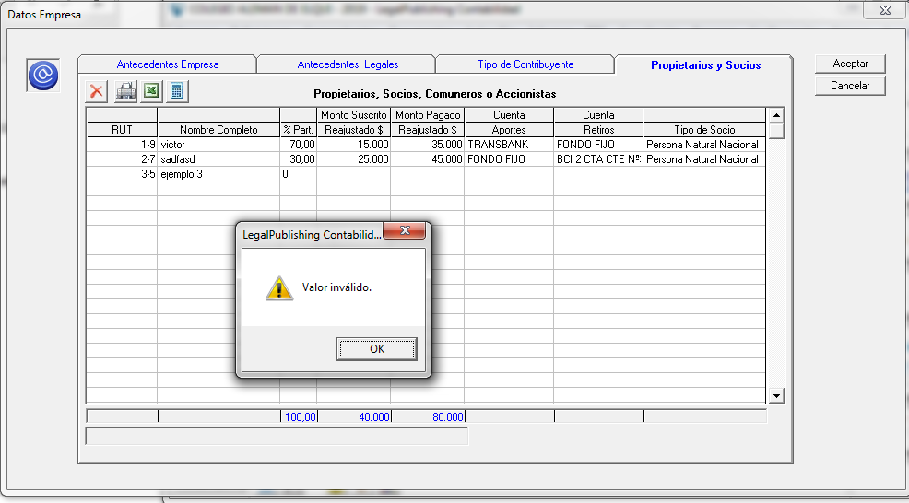

 | Lo importante es que la cantidad de acciones deber ser mayor a 0 (cifras enteras sin decimales)

Construccion Archivo
ARCHIVO PARA RETIROS

El archivo para Retiros debe tener las siguientes columnas:
 |  |  |  |  |  |  | FW: que registors de comprobantes debo tomar? Todos los registros de las cuentas indicadas para cada socio? | Respuesta Victor
 |  |  |  |  | RESTRICCIONES HR RAB | CARACTERISTICAS EN LP CONTABILIDAD |  | Debe ser los comprobantes donde aparezca la cuenta configurada
 | A | Fecha |  | Obligatorio | Desde el 01/01/AT -1 al 31/12/AT -1 (formato DD/MM/AAAA) | Según la fecha del comprobante donde este la cuenta de retiro |  | Lo correcto que el contador refleje los retiros/dividendos en comprobantes de egreso
 | B | RUT Socio |  | Obligatorio | Se debe ingresar RUT (ejemplo 100082217) | Rut del socio |  | Por lo tanto es la cuenta y comprobante de egreso
 | C | Concepto |  | Obligatorio | Solo se permiten las letras R, P, E donde R (Retiros), P (Préstamos), E (Ejecución Bs Garantia) | Por defecto siempre "R" | FW: de dónde saco este dato? | Respuesta Victor
 | D | Monto |  | Obligatorio | Cifra entera Mayor que $ 0 | Monto según comprobante (sin punto y signos) |  | Por eso indico que por Defecto siempre sera "R" (aca el sistema LP Contabilidad debiera colocar solo la "R")
 | E | ISFUT |  |  | Solo se permite S, N donde S (Si), N (No) | Por defecto siempre "N" | FW: de dónde saco este dato? | Respuesta Victor
 |  |  |  |  | (si no cargo nada se asume que es N) |  |  | Por eso indico que por Defecto siempre sera "N" (aca el sistema LP Contabilidad debiera colocar solo la "N")

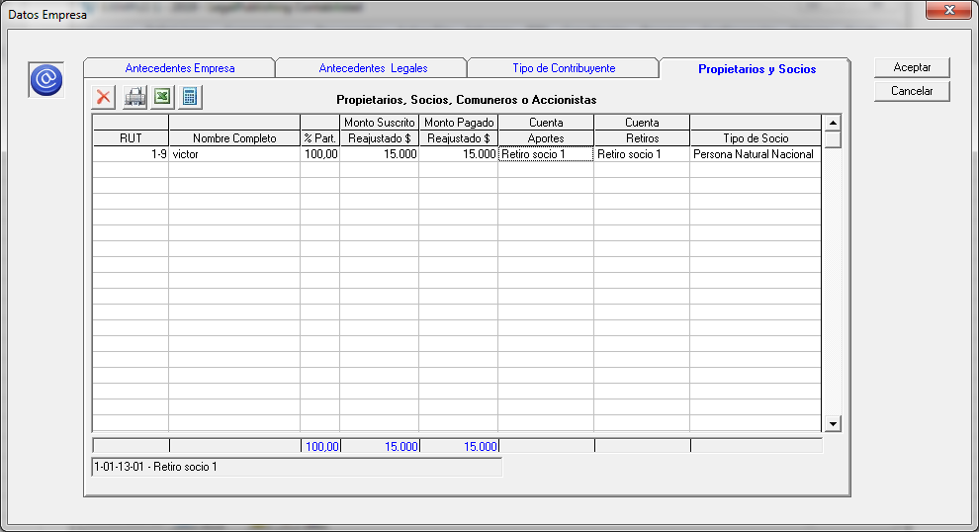

 |  |  |  |  |  |  |  | Observación
 |  |  |  |  |  |  |  | Agregar Nota siguiente al final del cuadro
 |  |  |  |  |  |  |  |  | Favor configuar cuentas contables distintas para cada socio/accionistas

 |  |  |  |  |  |  |  | FW: Se valida que no use la misma cuenta para Retiros/Dividendos

 |  |  |  |  |  |  |  | Fw: Se seleccionan comprobantes de Egreso, Aprobados, con Tipo Ajuste Ambos

El archivo csv que construye el sistema debiese aparecer información desde la fila 2 (respetando los títulos de cada columna)

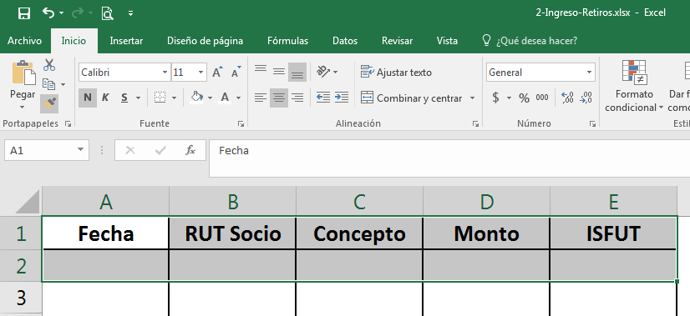

CONSIDERACIONES
 |  | 1° | Considerar solo los comprobantes aprobados
 |  | 2° | Información se saca del comprobante donde aparezca la cuenta de Retiros (que selecciono en la Configuración)
 |  | 3° | En el caso de no haber retiros indicar que no se genera archivo (para este punto y el anterior seria bueno ocupar el libro mayor de la cuenta que se configuro)

ARCHIVO PARA DIVIDENDOS

El archivo para Dividendos debe tener las siguientes columnas:

 |  |  |  |  | RESTRICCIONES HR RAB | CARACTERISTICAS EN LP CONTABILIDAD
 | A | RUT |  | Obligatorio | Se debe ingresar rut de accionista (ejemplo 100082217) | Rut del Accionista
 | B | Monto Dividendo |  | Obligatorio | Cifra entera Mayor que $ 0 | Monto según comprobante (sin punto y signos)

Aca lo importante es que en la configuración de los "Propietarios y Socios" el sistema vaya a buscar el rut del accionista y ver si tiene
valores en la cuenta que reparte Dividendos

El archivo csv que construye el sistema debiese aparecer información desde la fila 2 (respetando los títulos de cada columna)

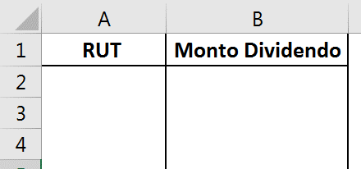

CONSIDERACIONES
 |  | 1° | Considerar solo los comprobantes aprobados
 |  | 2° | Información se saca del comprobante donde aparezca la cuenta de Dividendos
 |  | 3° | En el caso de no haber Dividendos indicar que no se genera archivo
 |  | 4° | El monto del dividendo es a la fecha que se genera el comprobante

